Table 2
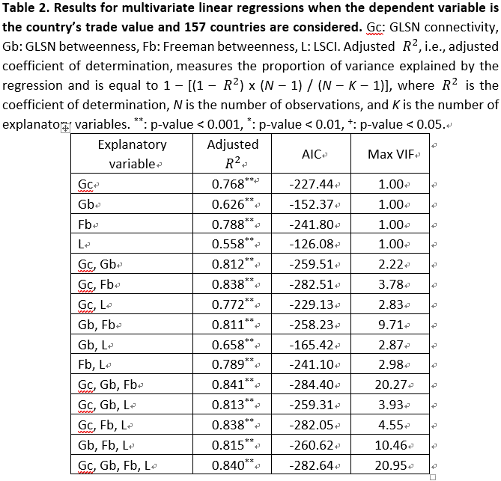
Explanatory variable | Adjusted R2 | p-value | AIC | Max VIF | # observations
Gc | 0.768 | ** | -227.44 | 1 | 157
Gb | 0.626 | ** | -152.37 | 1 | 157
Fb | 0.788 | ** | -241.8 | 1 | 157
L | 0.558 | ** | -126.08 | 1 | 157
Gc, Gb | 0.812 | ** | -259.51 | 2.22 | 157
Gc, Fb | 0.838 | ** | -282.51 | 3.78 | 157
Gc, L | 0.772 | ** | -229.13 | 2.83 | 157
Gb, Fb | 0.811 | ** | -258.23 | 9.71 | 157
Gb, L | 0.658 | ** | -165.42 | 2.87 | 157
Fb, L | 0.789 | ** | -241.1 | 2.98 | 157
Gc, Gb, Fb | 0.841 | ** | -284.4 | 20.27 | 157
Gc, Gb, L | 0.813 | ** | -259.31 | 3.93 | 157
Gc, Fb, L | 0.838 | ** | -282.05 | 4.55 | 157
Gb, Fb, L | 0.815 | ** | -260.62 | 10.46 | 157
Gc, Gb, Fb, L | 0.84 | ** | -282.64 | 20.95 | 157

